page 1
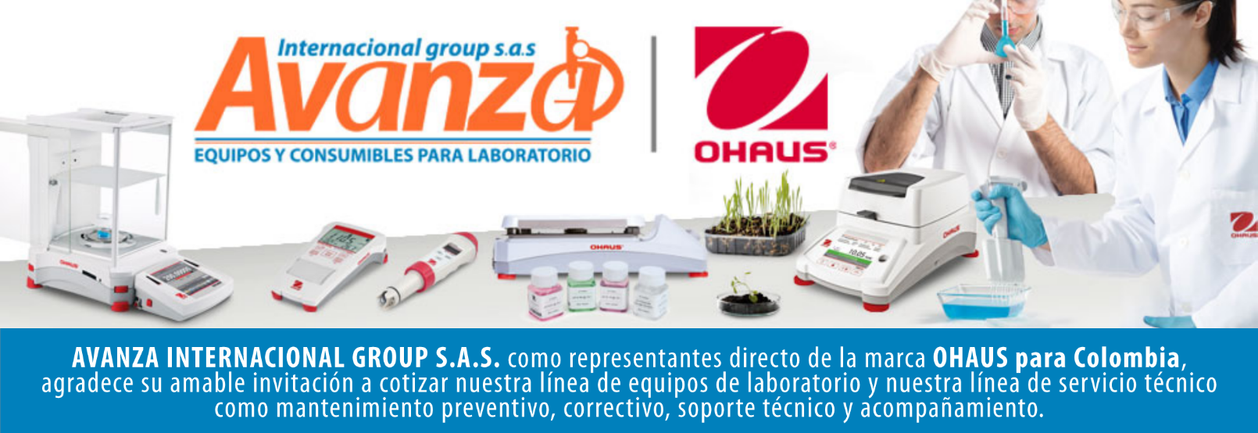
Información general
Cliente: Avanza Internacional Group NIT: 900505419 Contacto: Milena Bolaños Celular 573008265047 Dirección: Autopista Medellín K 2.5 entrada parcelas 900 metros. CIEM OIKOS OCCIDENTE CC. Correo: marketing@avanzagroup.com.co Numero de Cotización CO Fecha de Validez 2026-04-24 Forma de Pago: Contado Fecha de Entrega INMEDIATO
Item |  | Producto |  | Descripción |  | Garantia: | Cantidad |  | Valor unitario |  | Valor TOTAL
1 | 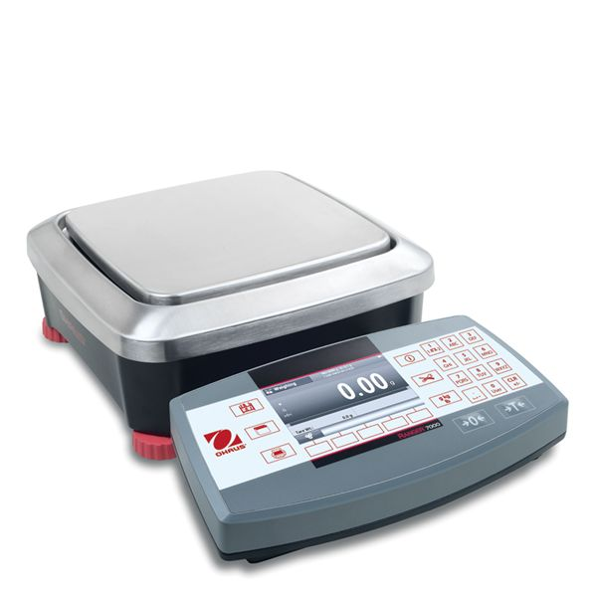 R71MHD3 |  | Básculas compactas de primera línea, incluso para las aplicaciones industriales más complejas Marca Ohaus SAP: 30060843 Capacidad máxima 3 kg Lectura mínima 0,01 g Lectura mínima (certificada) 0,1 g Tamaño de plataforma 210 mm x 210 mm Duración de la batería 9 horas con batería recargable Entrada de segunda báscula Sí Comunicación USB (incluido); RS232 (incluido); 2.º RS232 (disponible como accesorio); Ethernet (disponible como accesorio) Dimensiones 114 mm x 420 mm x 280 mm Pantalla LCD gráfica TFT de 4.3”/10.9 cm Calibración interna AutoCal™: automática Funda de protección Incluido Peso neto: 7,2 kg Salidas: E/S digitales 2 entradas/4 salidas Construcción de la plataforma Acero inoxidable Alimentación: Alimentación CA (incluida); Batería recargable (no incluida) Clasificación de protección: IP54 Rango de tara: Para capacidad por diferencia Estuche de transporte: No aplica Unidades de medida: Gramo; Kilogramo; Onza; Libra; Libra: onza; Personalizado Entorno de trabajo: 10 °C – 30 °C, 80 % HR, sin condensación |  | 1 AÑO POR DEFECTO DE FABRICA |  |  | 0 |  | 0

 |  |  |  |  |  | Subtotal: |  |  | $ 0
 |  |  |  |  |  | Descuento: |  |  | $ 0
 |  |  |  |  |  | IVA (19 %) |  |  | $ 0
 |  |  |  |  |  | Valor TOTAL: |  |  | $ 0
Contacto Comercial Milena Bolanos
CEL 3208336976
marketing@avanzagroup.com.co
- Todos los distribuidores asumen el valor del flete. En el caso de clientes, el flete será asumido únicamente si el envío es fuera de Bogotá. - En nuestra empresa, trabajamos con el compromiso de asesorarte de manera clara y adecuada en cada compra. Por esta razón, no realizamos devoluciones de dinero, excepto en casos donde se confirme un error de asesoramiento por parte de nuestro equipo. No dude en contactarme para cualquier duda o solicitud adicional. Gracias por confiar en nosotros. Observaciones generales de la cotización , 2026-03-24

AVANZA INTERNACIONAL GROUP S.A.S Autopista Medellín k 2.5 entrada parcelas 900 metros - Ciem oikos occidente bodega 7a. NIT 900505419 CELULAR 321 2165 771 www.balanzasybasculas.com.co - www.avanzagroup.com.co
Fecha de creación 2026-03-24 Fecha de modificación 2026-03-24 16:10:57

